БАГ-РЕПОРТ
Мобильное приложение "ХХХ: Склад 15 Базовый", Модуль: Инвентаризация Bug Report
Build №: 1.1.3 |  | Date: 29.12.2020 |  |  |  | Environment: Xiomi Redmi Note 8, Android v.9
 |  |  |  |  |  | Severity | Number of bugs | Percent:
 |  |  |  |  |  | Blocker | 0 | 0.0%
 |  |  |  |  |  | Critical | 3 | 60.0%
 |  |  |  |  |  | Major | 2 | 40.0%
 |  |  |  |  |  | Minor | 0 | 0.0%
 |  |  |  |  |  | Trivial | 0 | 0.0%

ID | Module | Summary | Preconditions | Description | Attachments | Severity | Priority | Comments

#1 | XXX: Склад 15 Базовый, Инвентаризация / Скан | Некорректно отображаются подсказки действий при включении функции Помощь в режиме Скан |  | Шаги воспроизведения: 1. Открыть мобильное приложение 2. Открыть документ 3. В правом верхнем углу, нажав "многоточие" вызвать контекстное меню 4. Выбрать Вкл Откл Помощь Фактический результат: Подсказки отображаются в некорректном для мобильного приложения виде (см.фото) Ожидаемый результат: Сверху появляется подсказка действий | 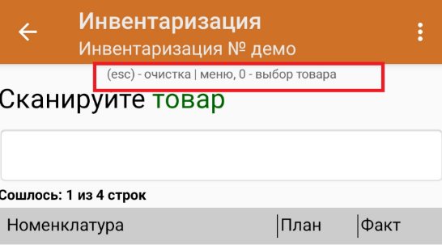 | Major
#2 | XXX: Склад 15 Базовый, Инвентаризация / Расхождения | Некорректное меню удаления добавленного штрихкода в номенклатуру при попытке удаления введенных значений |  | Шаги воспроизведения: 1. Открыть мобильное приложение 2. Открыть документ 3. Нажать стрелку назад, выйти в меню 4. Выбрать раздел Расхождения 5. В строке ручного ввода кода ввести набор любых символов 6. Выбрать Привязать ШК к товару, выбрать любой товар, подтвердить добавление. В таблице изменились значения. 7. Кликнуть по товару, который только что выбрали для добавления, открылось окнос подробностями о данном товаре. 8. В правом верхнем углу кликнуть на "многоточие", чтобы удалить товар Фактический результат: В пункте меню отображено "16" (см.фото) Ожидаемый результат: В пункте меню отображено "Удалить" | 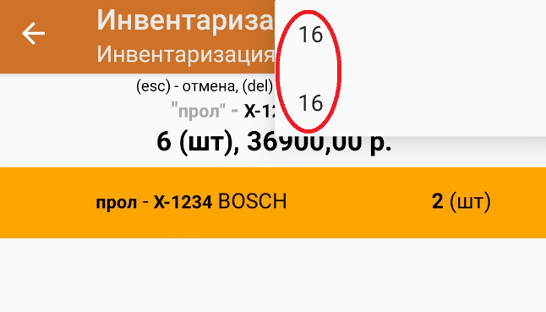 | Major
#3 | XXX: Склад 15 Базовый, Инвентаризация / Склад | При инвентаризации по выгруженному документу при смене склада номенклатура не меняется | Инвентаризация по выгруженному документу | Шаги воспроизведения: 1. Открыть мобильное приложение 2. Открыть документ 3. Обратить внимание на список товаров 4. Выбрать/Поменять склад 5. Вернуться в режим сканирования, обратить внимание на номенклатуру Фактический результат: Список товаров одинаков для всех складов и никак не реагирует на смену склада Ожидаемый результат: В зависимости от выбранного склада список товаров обновляется по категориям |  | Critical
#4 | XXX: Склад 15 Базовый, Инвентаризация / Выйти | При завершении инвентаризации по выгруженному документу на обычном складе в заголовке не указывается дата и время окончания инвентаризации |  | Шаги воспроизведения: 1. Открыть мобильное приложение 2. Открыть документ 3. Завершить инвентаризацию Фактический результат: Дата и время в заголовке не отображаются (см.фото) Ожидаемый результат: В заголовке отображена дата и время окончания инвентаризации | 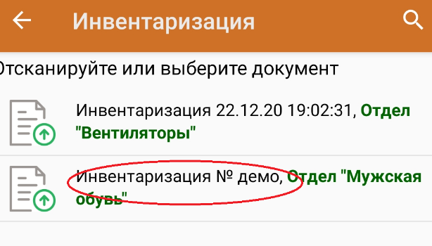 | Critical
#5 | XXX: Склад 15 Базовый, Инвентаризация / Настройки | Программа допускает ввод невалидных данных (отрицательных и дробных значений) в количестве фактических результатов | В настройках товара запрет ввода кол-ва стоит "НЕТ" | Шаги воспроизведения: 1. Открыть мобильное приложение 2. Открыть документ 3. Выбрать любую строку из номенклатуры и кликнуть по ней. Открывается окно, где необходимо внести количество по факту. 4. Внести отрицательное число 5. Подтвердить добавление. 6. Повторить шаг 3, при выборе количества ввести дробное число Фактический результат: Отрицательное и дробное значения отображены в графе "Факт" (см.фото) Ожидаемый результат: Отрицательное и дробное числа являются невалидными, программа выдаст ошибку | 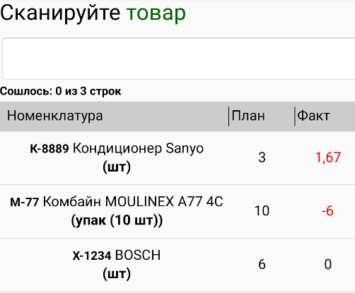 | Critical

